Ex1
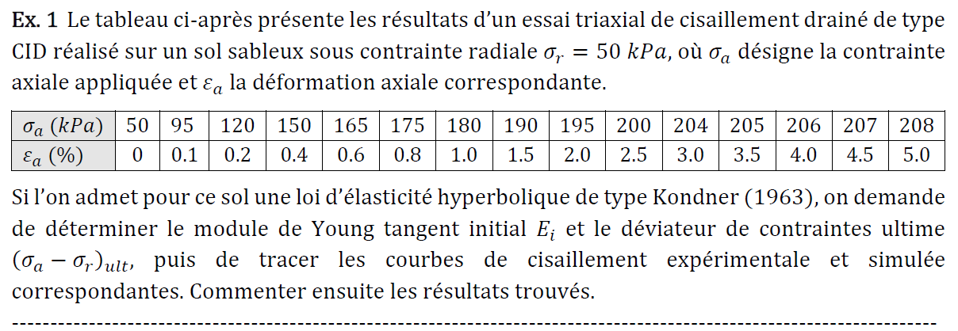 |  |  |  |  |  |  | 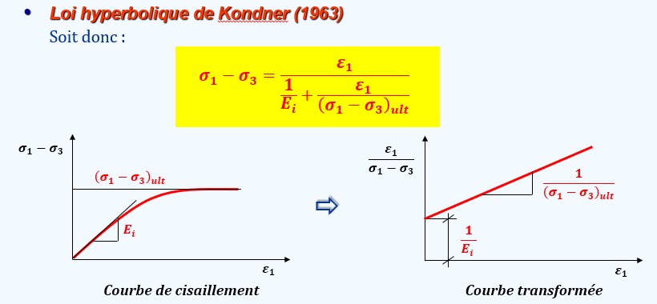
sr (kPa)= | 50
Essai | ea (%) | sa (kPa) | (sa-sr)exp | ea/(sa-sr)exp | (sa-sr)sim | ea/(sa-sr)sim
1 | 0 | 50 | 0 | - | 0.000 | -
2 | 0.1 | 95 | 45 | 0.002 | 45.479 | 0.002
3 | 0.2 | 120 | 70 | 0.003 | 71.490 | 0.003
4 | 0.4 | 150 | 100 | 0.004 | 100.120 | 0.004
Figure 1
5 | 0.6 | 165 | 115 | 0.005 | 115.544 | 0.005
6 | 0.8 | 175 | 125 | 0.006 | 125.187 | 0.006
7 | 1 | 180 | 130 | 0.008 | 131.787 | 0.008
8 | 1.5 | 190 | 140 | 0.011 | 141.750 | 0.011
9 | 2 | 195 | 145 | 0.014 | 147.318 | 0.014
10 | 2.5 | 200 | 150 | 0.017 | 150.875 | 0.017
11 | 3 | 204 | 154 | 0.019 | 153.342 | 0.020
12 | 3.5 | 205 | 155 | 0.023 | 155.155 | 0.023
13 | 4 | 206 | 156 | 0.026 | 156.543 | 0.026
14 | 4.5 | 207 | 157 | 0.029 | 157.640 | 0.029
15 | 5 | 208 | 158 | 0.032 | 158.528 | 0.032
 |  |  | Pente | 0.0060 |  | 0.0060
 |  |  | Ord. Origi. | 0.0016 |  | 0.0016

 |  |  | Ei | 625 | kPa
 |  |  | qult | 167 | kPa

Figure 2
 |  |  | Etat ultime
 |  |  | 0 | 167
 |  |  | 5 | 167

Ex2
Kh | 1000
n | 2

Essai 1 | 50 | 25 | 25
Essai 2 | 100 | 100 | 100 | 150 | 225
Essai 3 | 200 | 400 | 400

0 | 0
5 | 0.25
10 | 1
15 | 2.25
20 | 4
25 | 6.25
30 | 9 |  |  | 150 | 0
35 | 12.25 |  |  | 150 | 225
40 | 16
45 | 20.25 |  |  | 0 | 225
50 | 25 |  |  | 150 | 225
55 | 30.25
60 | 36
65 | 42.25
70 | 49
-0.301 | 2.398
0.000 | 3.000
0.301 | 3.602
75 | 56.25
80 | 64
85 | 72.25
90 | 81
95 | 90.25
100 | 100
105 | 110.25
110 | 121
115 | 132.25 |  |  | Sig3/pa | Ei/pa | log(Sig3/pa) | log(Ei/pa)
120 | 144 |  |  | 0.5 | 250 | -0.301 | 2.398
125 | 156.25 |  |  | 1 | 1000 | 0.000 | 3.000
130 | 169 |  |  | 2 | 4000 | 0.301 | 3.602
135 | 182.25
140 | 196
145 | 210.25
150 | 225
155 | 240.25
160 | 256
165 | 272.25
170 | 289
175 | 306.25
180 | 324
185 | 342.25
190 | 361
195 | 380.25
200 | 400
205 | 420.25
210 | 441
215 | 462.25
220 | 484
225 | 506.25
230 | 529
235 | 552.25
240 | 576
245 | 600.25
250 | 625
255 | 650.25
260 | 676
265 | 702.25
270 | 729
275 | 756.25
280 | 784
285 | 812.25
290 | 841
295 | 870.25
300 | 900
305 | 930.25
310 | 961
315 | 992.25
320 | 1024
325 | 1056.25
330 | 1089
335 | 1122.25
340 | 1156
345 | 1190.25
350 | 1225
355 | 1260.25
360 | 1296
365 | 1332.25
370 | 1369
375 | 1406.25
380 | 1444
385 | 1482.25
390 | 1521
395 | 1560.25
400 | 1600

Ex3
Kh | 800
n | 3
Sig3 | Ei (MPa)
25 | 1,25 | 1.25 | Essai 1
50 | 10 | 10 | Essai 2 | 165 | 359.37
75 | 33.75 | 33.75 | Essai 3
100 | 80 | 80 | Essai 4
125 | 156.25 | 156.25 | Essai 5
150 | 270 | 270 | Essai 6

0 | 0
5 | 0.01 |  |  | 165 | 0
10 | 0.08 |  |  | 165 | 359.37
15 | 0.27
20 | 0.64 |  |  | 0 | 359.37
25 | 1.25 |  |  | 165 | 359.37
30 | 2.16
35 | 3.43
40 | 5.12
45 | 7.29
50 | 10
55 | 13.31
60 | 17.28
65 | 21.97
70 | 27.44
75 | 33.75
80 | 40.96
85 | 49.13
90 | 58.32 |  |  | Sig3/pa | Ei/pa | log(Sig3/pa) | log(Ei/pa)
95 | 68.59 |  |  | 0.25 | 12.5 | -0.6021 | 1.0969
100 | 80 |  |  | 0.5 | 100 | -0.3010 | 2.0000
105 | 92.61 |  |  | 0.75 | 337.5 | -0.1249 | 2.5283
110 | 106.48 |  |  | 1 | 800 | 0.0000 | 2.9031
115 | 121.67 |  |  | 1.25 | 1562 | 0.0969 | 3.1937
120 | 138.24 |  |  | 1.5 | 2700 | 0.1761 | 3.4314
125 | 156.25
130 | 175.76
135 | 196.83
140 | 219.52
145 | 243.89
150 | 270
155 | 297.91
160 | 327.68
165 | 359.37
170 | 393.04
175 | 428.75

